상품제안서
실크인쇄 장패드 (780×300mm/3T) | 상품코드: S22036

 |  |  |  |  |  |  | 02-713-8555 | www.synergygift.co.kr
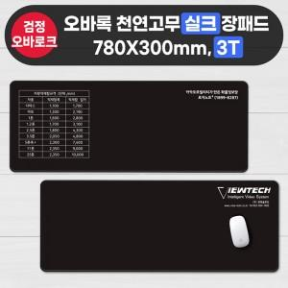

【상세/제작정보】

【인쇄/포장옵션】 | 실크 / 투명PET케이스

【공급단가】 | 수량 | 100~ | 500~ | 1,000~ | 3,000~ | 5,000~
*VAT별도 | 단가 | 4,160원 | 4,090원 | 4,000원 | 3,840원 | 3,680원

【상품 URL】 | https://www.synergygift.co.kr:443/src/goods_detail.php?gdno=22036

